Gráficos gerais
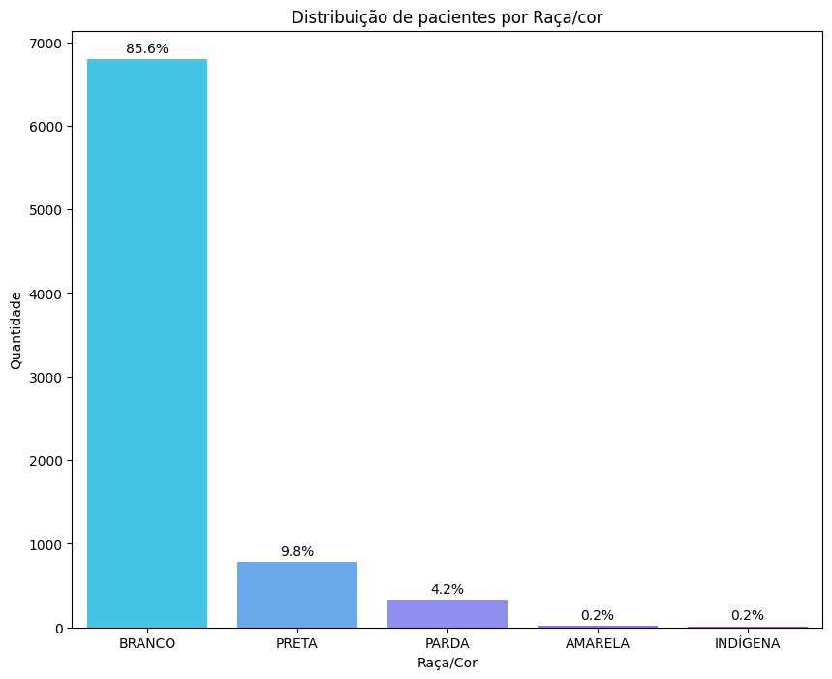
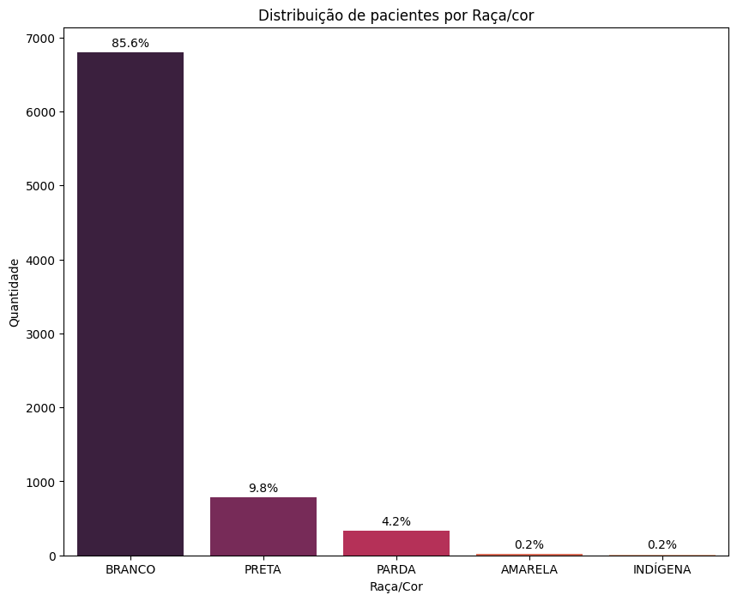
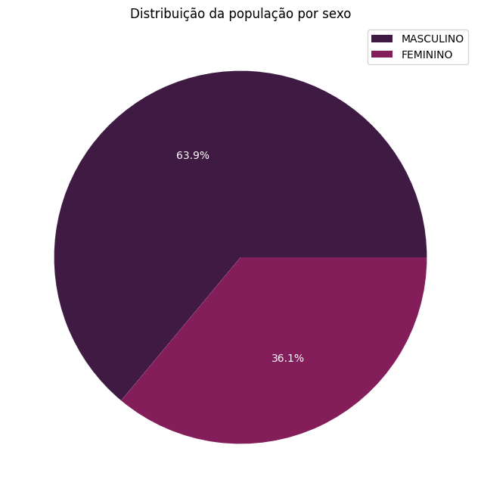
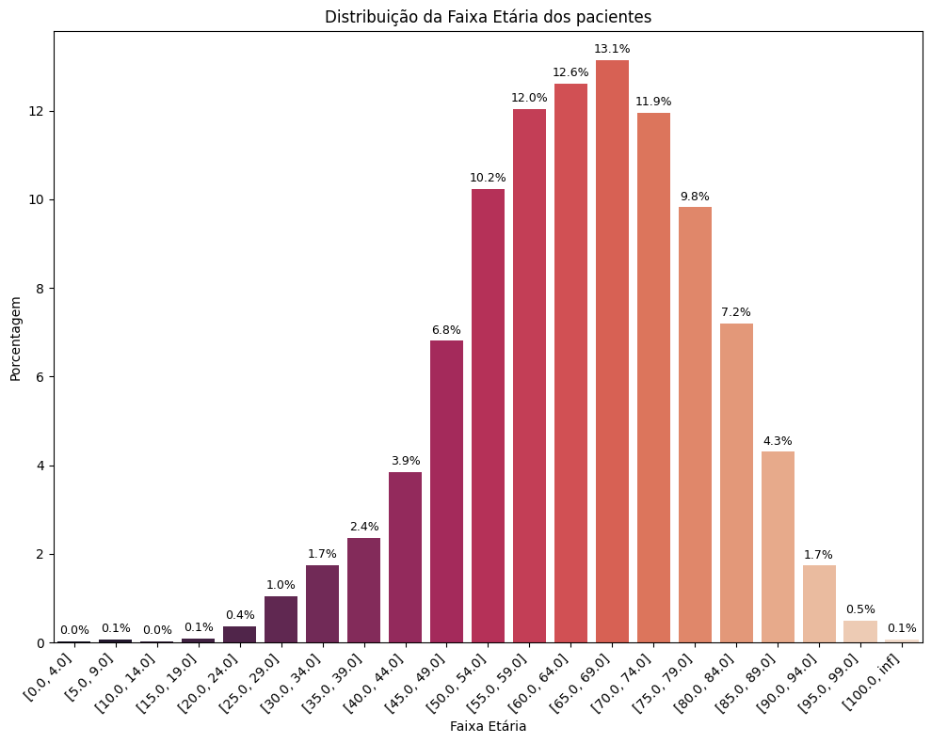
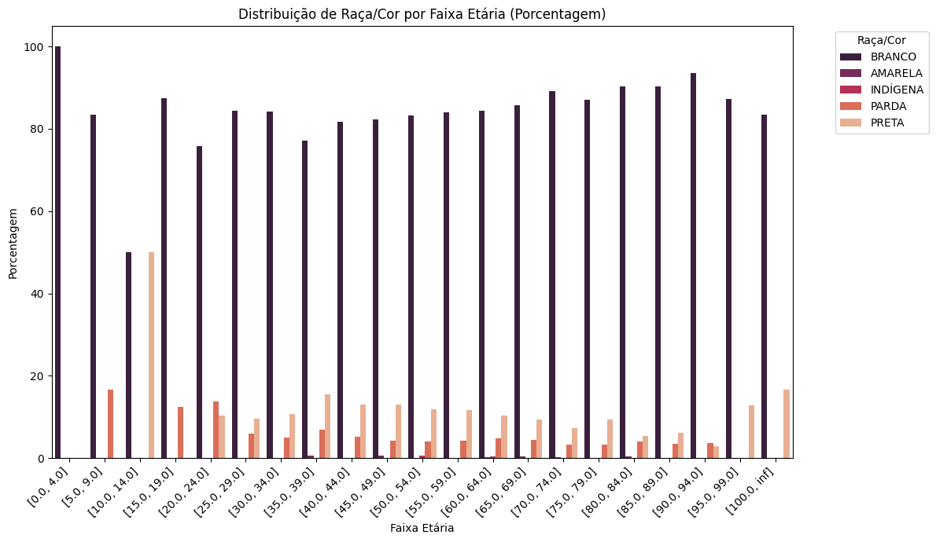

Resumo Câncer
Regras - Pardos
Regras - Pretos
Tipo de Câncer | Brancos | Pardos | Pretos | Total | TOTAL DE REGRAS ENTRE TODOS OS TIPOS EM POA | total de poa
Câncer de Mama | 15 | 3 | 12 | 30 | 84
Câncer de Brônquios e Pulmões | 3 | 9 | 0 | 12
Câncer de fígado e das vias biliares intra-hepáticas | 3 | 9 | 6 | 18
Câncer do Esôfago | 0 | 3 | 12 | 15
Câncer de Estômago | 0 | 3 | 0 | 3
Câncer secundário e não especificado dos gânglios linfáticos | 0 | 3 | 0 | 3
Câncer de Laringe | 0 | 0 | 3 | 3

Regras - Brancos

